ETAPE
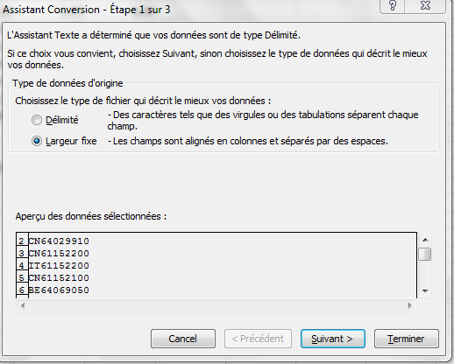
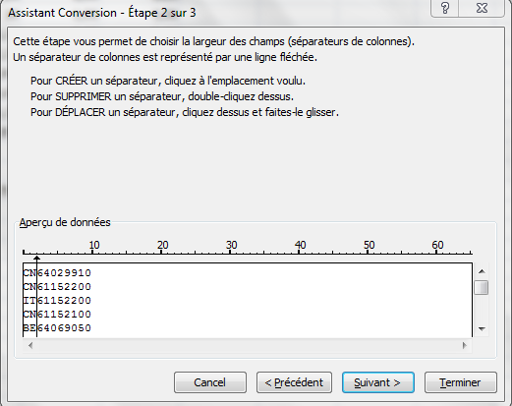
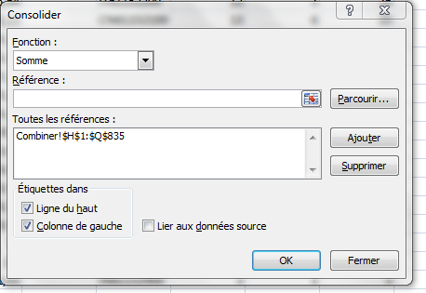

Nouvel onglet | 1 | Copier les données brutes dans un seul fichier. NE PAS PRENDRE LES PALETTES
 | 2 | Vérifier si le total des données brutes = total des factures ( vérification par les totaux)
 | 3 | Supprimer les colonnes vides et inutiles
Nouvel onglet | 4 | Combiner les codes et les origines avec la formule concaténer
 |  | Faire une colonne avec la formule et une colonne avec la valeur obtenue
 | 5 | Supprimer les colonnes codes, origine et formule conca
 | 6 | Réduire les codes dans onglet données et consolider
 |  | Référence = tableau Choisir case vide pour que le tableau se calcule (a coté)
Nouvel onglet | 7 | Séparer de les codes et les origines
 |  | Créer une colone vide pour code ou origine
 |  | Utiliser fonction convertir dans onglet données
 |  | Sélectionner l'ensemble des cellules à séparer puis utiliser fonction
 | 8 | Copier les données obtenues du tableau final dans le fichier infection ( pas sur le vierge !)
 |  | Attention au valeur additionelle - s'adapter
 |  | Faire une colonne pour la valeur additionelle et utiliser formule recherche ( Attention, peut-être pas assez fiable)
 |  | Pour les valeurs autre que Nar ET NPP, prendre le volume total

